概要図
詳細設計書 | 画面名称 | B0804_履歴画面 | システムID |  |  | 改訂日 | 2020-10-28
 | 機能名称 |  | システム名称 |  |  | 改訂者 | 楊卿赫

会社
 |  |  |  | 機能概要
B0804_履歴画面
参照
 |  |  |  | （１）B0804_01_履歴画面(チャージ履歴タブ)処理
 |  |  |  |  | 条件を検索して該当会社のチャージ履歴リストを取得する。
 |  |  |  |  | 画面チャージボタン押下、B0803_チャージ画面に遷移する。
 |  |  |  | （２）B0804_02_履歴画面(消費履歴タブ)処理
 |  |  |  |  | 条件を検索して該当会社の消費履歴リストを取得する。
 |  |  |  |  | 画面チャージボタン押下、B0803_チャージ画面に遷移する。

B0804_01_履歴画面(チャージ履歴タブ)
B0804_02_履歴画面(消費履歴タブ)

B0803_チャージ画面

画面イメージ
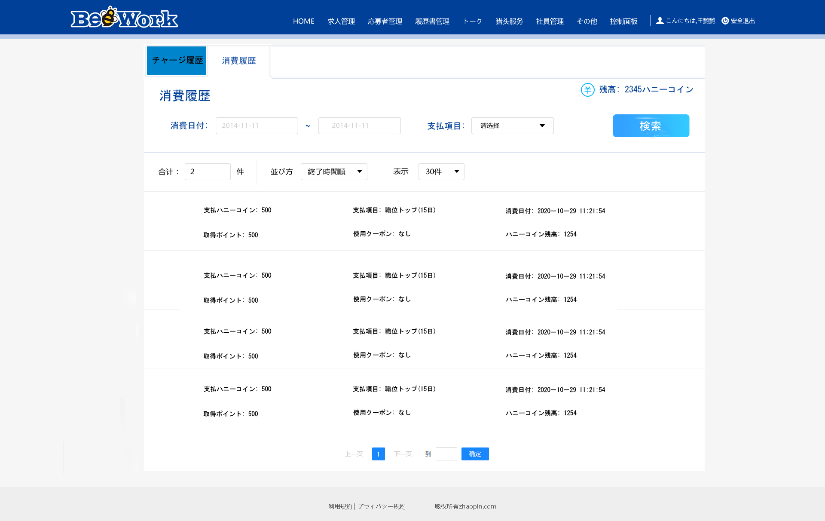
詳細設計書 | 画面名称 | B0804_履歴画面 | システムID | 改訂日 | 2020-10-28
 | 機能名称 |  | システム名称 | 改訂者 | 楊卿赫

画面イメージ
チャージ履歴画面

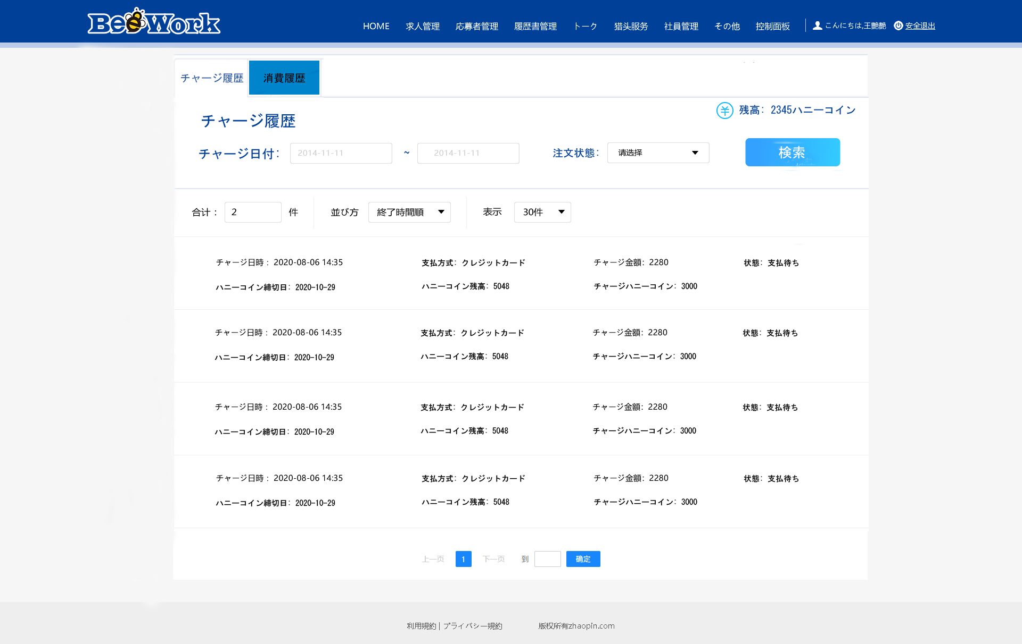

消費履歴画面

